상품제안서
네이쳐 길이 조절 초보자 골프 스윙 자세 그립 연습봉 | 상품코드: F26127

 |  |  |  |  |  |  | 02-412-0044 | www.easy1.co.kr
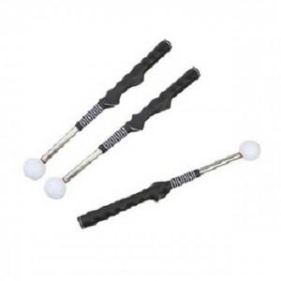

【상세/제작정보】

【인쇄/포장옵션】 | 실크 / 포장지포장

【공급단가】 | 수량 | 20~ | 50~ | 100~ | 300~ | 500~
*VAT별도 | 단가 | 56,870원 | 55,960원 | 54,600원 | 53,230원 | 52,320원

【상품 URL】 | https://dev.easy1.co.kr:443/src/goods_detail.php?gdno=26127

